Datos personales
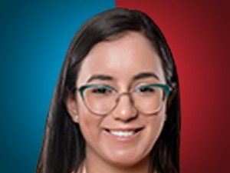

Nombres: | Blanca Ytati
Apellidos: | López Castro
Facebook: | https://www.facebook.com/LopezBlancaa
Twitter: | @BlancaLopezC_
Descripción:

